상품제안서
송월 스누피 블럭블랙 고리 핸드타올 | 상품코드: F17486

 |  |  |  |  |  |  | 02-412-0044 | www.easy1.co.kr
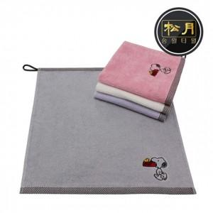

【상세/제작정보】 | <p>- 면100% 고퀄리티의 고리타월입니다</p><p>- 친환경 인증(무해성인증)제품입니다</p><p>- 개인,주방 등 다용도로 사용이 가능합니다</p><p>- 케이스비용 별도문의 바랍니다</p><p>- 고급소재에 귀여운 캐릭터가 돋보이는 제품입니다</p><p>- 네입라벨 및 고리가 달려있어 사용이 편리합니다&nbsp;</p><p>&nbsp;​ ​&nbsp;</p>

【인쇄/포장옵션】 | 실크, 자수 / 포장지포장

【공급단가】 | 수량 | 100~ | 300~ | 500~ | 1,000~ | 3,000~
*VAT별도 | 단가 | 2,150원 | 2,070원 | 2,000원 | 1,920원 | 1,840원

【상품 URL】 | https://dev.easy1.co.kr:443/src/goods_detail.php?gdno=17486

